상품제안서
다이아몬드 빅 파우치 - 거울포함(빅사이즈) [PH074] | 상품코드: F29848

 |  |  |  |  |  |  | 02-412-0044 | www.easy1.co.kr
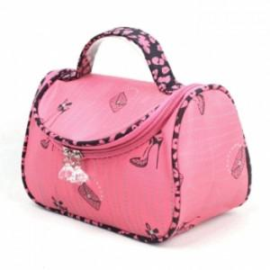

【상세/제작정보】

【인쇄/포장옵션】 | / OPP(비닐)

【공급단가】 | 수량 | 500~ | 1,000~ | 3,000~ | 5,000~ | 10,000~
*VAT별도 | 단가 | 2,000원 | 1,960원 | 1,920원 | 1,870원 | 1,840원

【상품 URL】 | https://dev.easy1.co.kr:443/src/goods_detail.php?gdno=29848

